Table 4
DATA HASIL KEGIATAN
IBU HAMIL
JUMLAH AKSEPTOR
PENIMBANGAN BALITA
JUMLAH BAYI YANG DIIMUNISASI
BLITA YANG MENDERITA DIARE
DPT
POLIO
HEPATITIS B
JML BALITA YG MENDAPAT JML BALITA YG MENDAPATKAN
FE TAB (Tablet JUMLAH IBU
JML BALITA (S) JML BALITA YANG MEMILIKI KMS (K) JML BALITA YANG DITIMBANG (D) JML BALTA YANG NAIK (N) VIT. A
NO BULAN JUMLAH DIPERIKSA Besi) MENYUSUI KONDOM PIL IMPLANT MOP MOW IUD SUNTIK LAIN-LAIN L P L P L P L P L P
PMT IMUNISASI TT IBU HAMIL BCG
L P L P
I
L P
II
L P
III
L P
I
L P
II
L P
III
L P
IV
CAMPAK
L P L P
I
L P
II
L P
III
L P
JUMLAH YANG MENDAPATKAN ORALIT KETERANGAN
L P L P
1 2 3 4 5 6 7 8 9 10 11 12 13 14 15 16 17 18 19 20 21 22 23 24 25 26 27 28 29 30 31 32 33 34 35 36 37 38 39 40 41 42 43 44 45 46 47 48 49 50 51 52 53 54 55 56
1 JANUARI
2 FEBRUARI
3 MARET
4 APRIL
5 MEI
6 JUNI
7 JULI
8 AGUSTUS
9 SEPTEMBER
10 OKTOBER
11 NOVEMBER
12 DESEMBER
JUMLAH 0 0 0 0 0 0 0 0 0 0 0 0 0 0 0 0 0 0 0 0 0 0 0 0 0 0 0 0 0 0 0 0 0 0 0 0 0 0 0 0 0 0 0 0 0 0 0 0 0 0 0 0 0 0
HASIL PEMERIKSAAN SASARAN
REKAPITULASI IBU HAMIL/NIFAS/MENYUSUI
Bulan/Tahun Ibu Hamil Ibu Menyusui Datang Tidak Datang
Jumlah Sasaran
Jumlah Ibu Hamil/Nifas/Menyusui dengan Hasil Penimbangan/Pengukuran/Pemeriksaan Berat Badan Lingkar Lengan Atas Tekanan Darah
Jumlah Ibu Hami Ibu Hamil Konsumsi TTD Jumlah Ibu Hamil Ibu Hamil Konsumsi PMT
TTD
PMT BUMIL KEK
mlah Ibu Hamil Mengikuti Kel lah Ibu Nifas Mendapatkan Vi
Jumlah Ibu Nifas/Menyusui Jumlah Ibu Hamil/Nifas/ Mengikuti KB Pasca Persalinan Mendapatkan Edukasi
1 2 3 4 5 6 7
Januari 2025
Februari 2025
Maret 2025
April 2025
Mei 2025
Juni 2025
Juli 2025
Agustus 2025
September 2025
Oktober 2025
November 2025
Desember 2025
Ibu Hamil Ibu Menyusui Ibu Hamil Ibu Menyusui Hijau Merah Hijau Merah/KEK Hijau Merah Mendapatkan T Tiap Hari Tidak Mendapatkan PMT Tiap Hari Tidak Ya Tidak Ya Tidak Ya Tidak
8 9
Gejala TBC
10
11 12 13 14 15 16 17 18
19
20
21 22 23 24
25
26
27 28
Jumlah Sasaran yang Dirujuk
Ibu Hamil Ibu Nifas/menyusui
29
REKAPITULASI BAYI, BALITA DAN APRAS
Bayi Balita & Apras Jumlah Sasaran
Bulan/Tahun (0-6 bulan) (26 bulan - Datang Tidak Datang
Jumlah Bayi/Balita/Apras dengan Hasil Penimbangan dan Pengukuran/Pemantauan/Pemeriksaan
Hasil Pengukuran PB/TB/Umur 0-5 Hasil Pengukuran BB/TP atau BB/TB Hasil Pengukuran Lingkar Kepala Lingkar Lengan Atas Gejala TBC
1 2 3
Januari 2025
Februai 2025
Maret 2025
April 2025
Mei 2025
Juni 2025
Juli 2025
Agustus 2025
September 2025
Oktober 2025
November 2025
Desember 2025
6 Tahun) Bayi Balita Bayi Balita Lengkap Tidak Lengkap Naik Tidak Naik Gizi Baik Gizi Buruk Normal Tidak Normal Gizi Baik Gizi Buruk Normal Tidak Normal Normal Tidak Normal 2 Gejala Asi Exclusive MP Asi Imunisasi Bayi/B Vit. A Obat Cacing MT Pangan Lokal Edukasi
Balita dg Ceklis Perkembangan
BB U(0-5 th)
Jumlah Bayi dan Balita
4 5
6 7
8
9
10
11
12
13 14 15 16 17 18
19
20
21 22 23 24 25
26
27
28 29
Jumlah Sasaran Dirujuk
Jumlah Balita Sakit Bayi Balita/Apras
(0-6 bln) (>=6 bln - 6 th)
30
31
32
REKAPITULASI USIA SEKOLAH DAN REMAJA
Bulan/Tahun
6-14 15-18
Tahun Tahun
Jumlah Sasaran Datang
Tidak Datang
IMT
Jumlah Usia Sekolah/Remaja dengan Hasil Penimbangan/ Pengukuran/Pemeriksaan
Remaja berusia ≥ 15 tahun
Tekanan Darah
Gula Darah
1 2 3 5
Januari 2025
Februai 2025
Maret 2025
April 2025
Mei 2025
Juni 2025
Juli 2025
Agustus 2025
September 2025
Oktober 2025
November 2025
Desember 2025
6-14 th 15-18 th 6-14 th 15-18 th Sangat Kurus Kurus Normal Gemuk Obesitas Lingkar Perut (cm)
6 7 8
9 10 11 12 13
Rendah Normal Tinggi Rendah Normal
14
15 16 17
18
Jumlah Usia Jumlah Usia Gejala TBC irining masalaSekolah/ Remaja Sekolah/
Remaja Putri Memenuhi 2 - Kesehatan Mendapatkan Remaja Tinggi Anemia Tidak Anemia Gejala TBC HEEADSSS Edukasi dirujuk
19 20 21 22 23 24
25
REKAPITULASI DEWASA DAN LANSIA
IMT
Lingkar Perut (cm)
Tekanan Darah
Usia Dewasa dan Lansia
Gula Darah
Hasil Penimbangan / Pengukuran / Pemeriksaan Skrining PUMA/PPOK Dewasa >= 40 th
Bulan/Tahun
Sangat Kurus Kurus Normal Gemuk Obesitas
Laki-laki >90cm Perempuan >80cm Rendah Normal Tinggi Rendah Normal Tinggi
Skrining Kesehatan Jiwa >=18 th
Kesehatan Jiwa
Tinggi Normal
Januari 2025
1 2 3 4 5 6 7 8 9 10 11 12 13 14
<6 >=6 Jika Pertayaan 17=ya <6 >6
15 16 17 18 19
Kategori A Kategori B Kategori C
M R S B T
20 21 22 23 24
Tingkat Ketergantungan (AKS)
Ya Tidak Ya Tidak
25 26 27 28
Skrining Lansia Sederhana (SKILAS) Kognitif Gerak
Lansia
Ya Tidak
Malnutrisi
Skrining Lansia Sederhana (SKILAS)
Pendengaran
Skrining Lansia Sederhana (SKILAS) Penglihatan Depresi
Jumlah usia Jumlah Usia Dewasa dan Dewasa dan Lansia Lansia
mendapatkan dirujuk
29 30 31 32 33 34 35 36 37 38
Ya Tidak Ya Tidak Ya Tidak Edukasi
Februai 2025
Maret 2025
April 2025
Mei 2025
Juni 2025
Juli 2025
Agustus 2025
September 2025
Oktober 2025
November 2025
Desember 2025
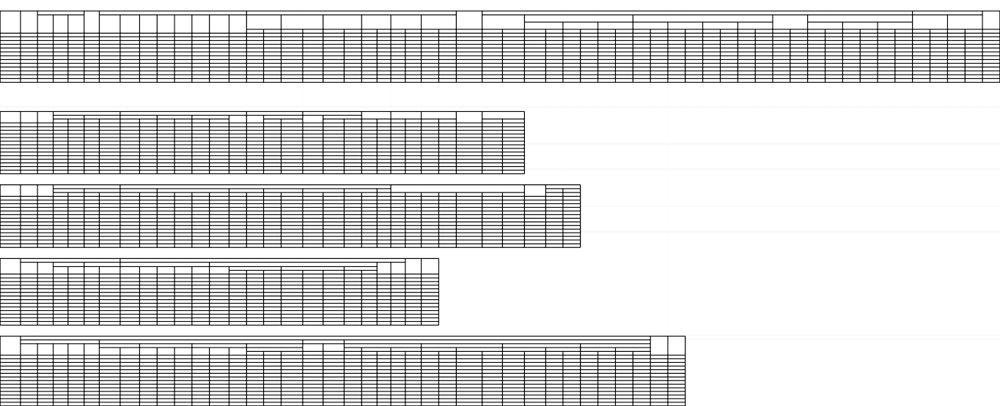

 |  |  | 78 | 59 | 3 | x |  | x | 5 | PURNAMA | ILP
 |  |  | 80 | 60 | 1 | x |  | x | 5 | PURNAMA | ILP
 |  |  | 49 | 47 | 0 | x |  | x | 5 | PURNAMA | ILP
 |  |  | 50 | 54 | 1 | x |  | x | 5 | PURNAMA | ILP
 |  |  | 97 | 68 | 1 | x | x |  | 7 | MANDIRI | ILP
 |  |  | 90 | 64 | 0 | x |  | x | 5 | PURNAMA | ILP
 |  |  | 47 | 45 | 2 | x |  | x | 5 | PURNAMA

 | 231 | 294 | 491 | 397 | 8 |  |  |  | 37

